Graphs
את העתקת הגרף לגיליון יש לבצע בתא הצהוב שליד שם הגרף המתאים. לאחר העתקת הגרף יש להקטינו כך שלא יגלוש לשורות של הגרף הבא אחריו
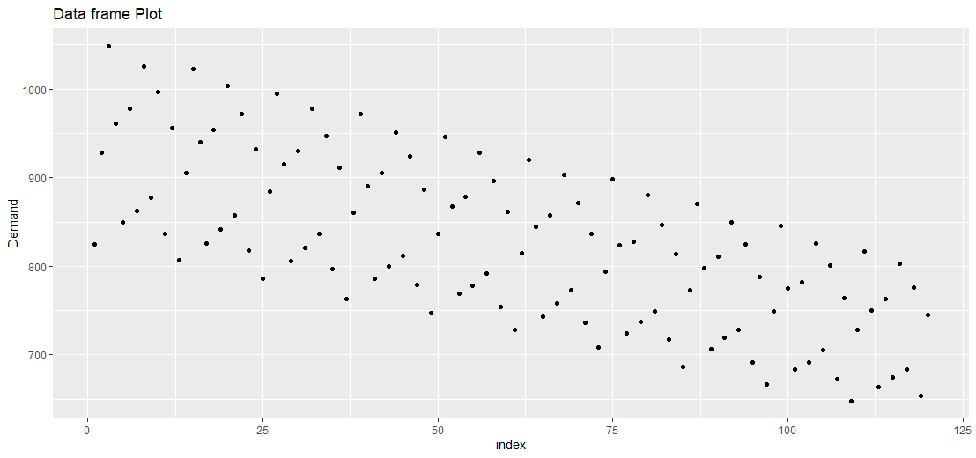
גרף 3.1
2 נקודות

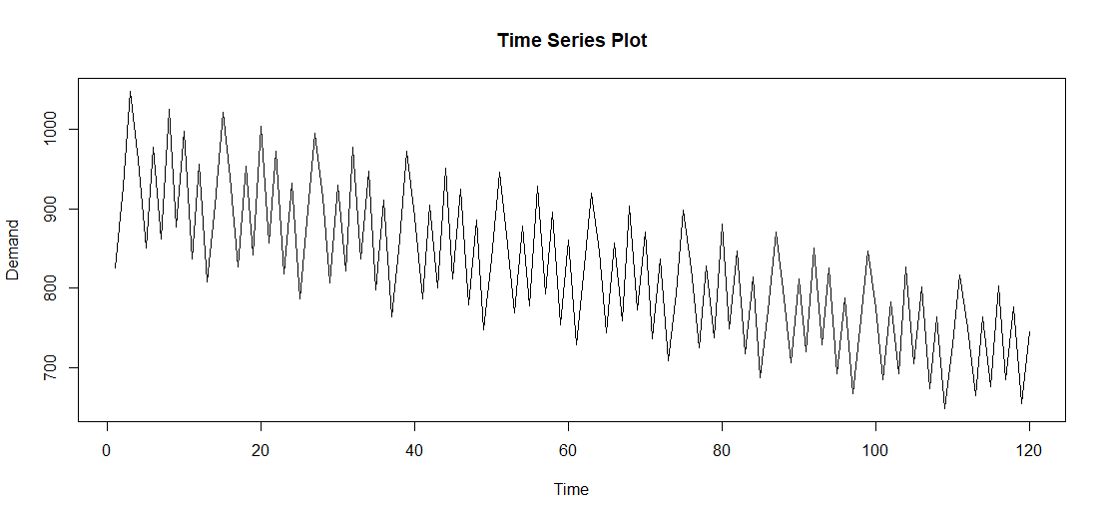
גרף 3.2
1 נקודה

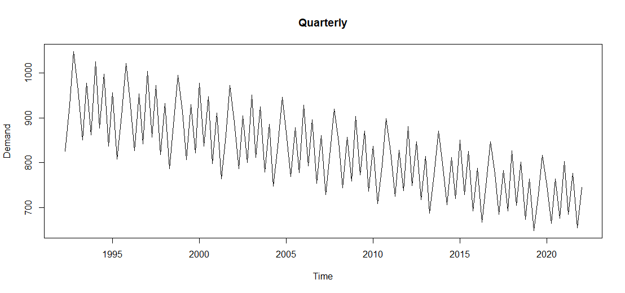
גרף 4.1
3 נקודות

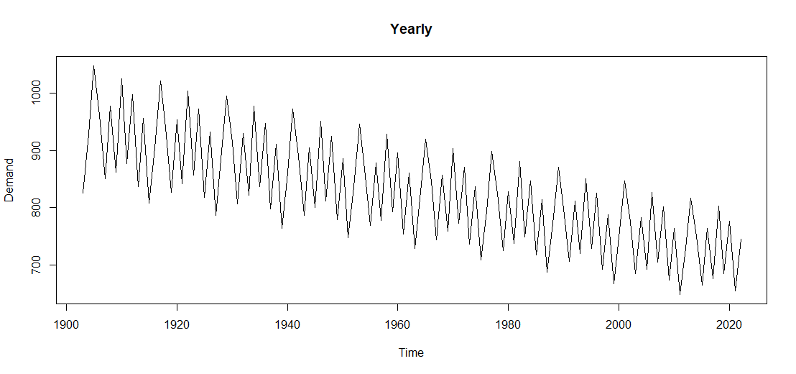
גרף 4.2
2 נקודות

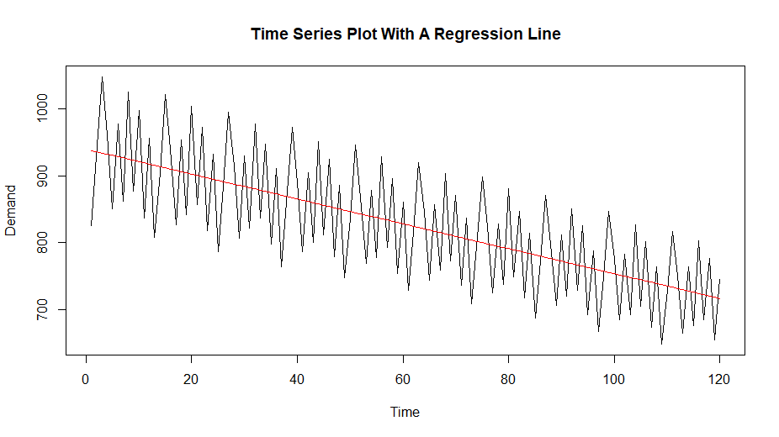
תרשים 5 e)
1 נקודה

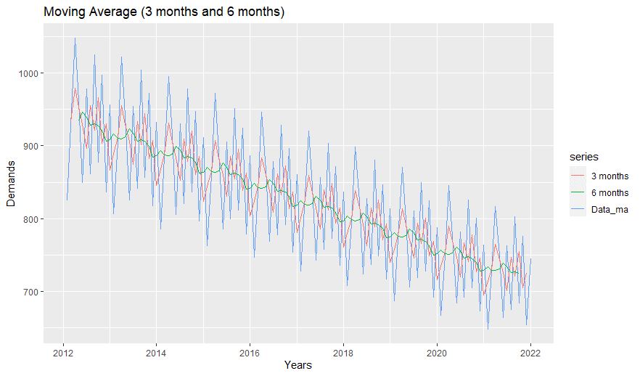
תרשים 6
5 נקודות

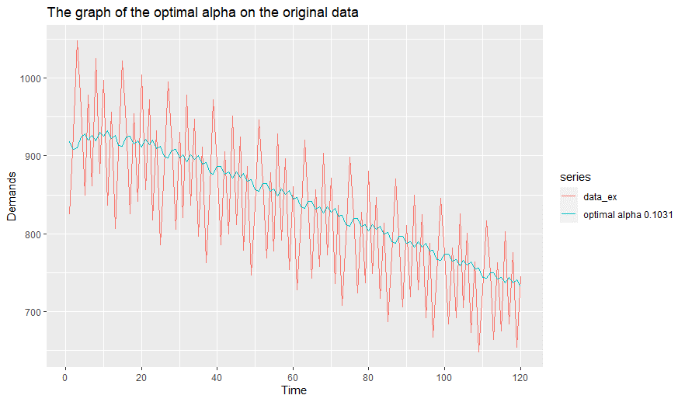
תרשים 7 f)
3 נקודות

תרשים 8 c)
1 נקודות

 | לא ביקשו להציג גרף

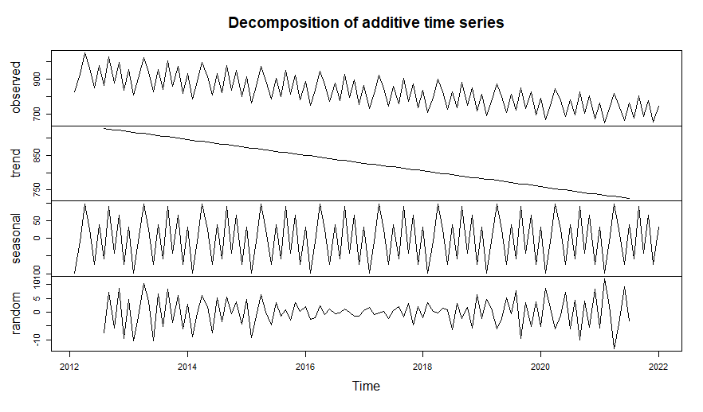
תרשים 9 a)
2 נקודות

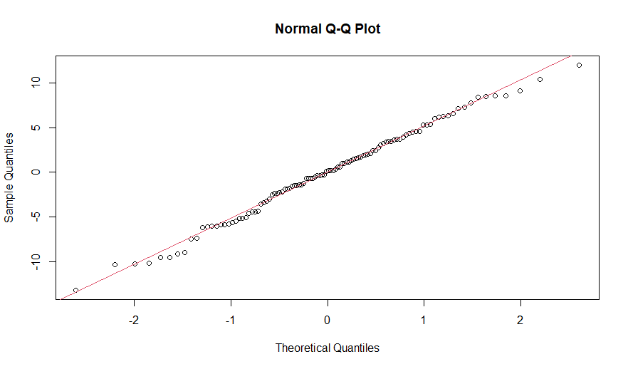
תרשים 9 e)
5 נקודות

